关系图
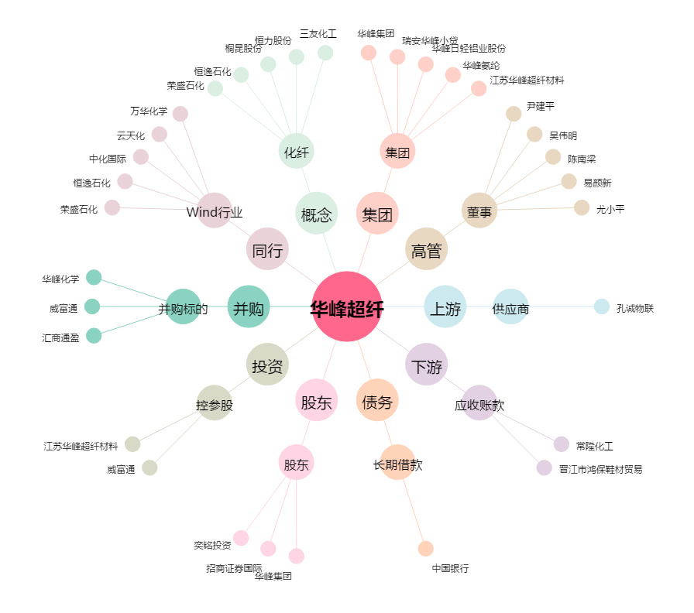
华峰超纤[300180.SZ] - 关系概览图

